24
9-24 水質汚濁測定結果 |  |  |  |  |  |  |  |  |  |  |  |  |  |  | ＜目次に戻る＞ |  |  |  | 西宮市公共用水域（河川・海域・ため池）調査地点図（南部） | 西宮市公共用水域（河川・海域・ため池）調査地点図（北部）

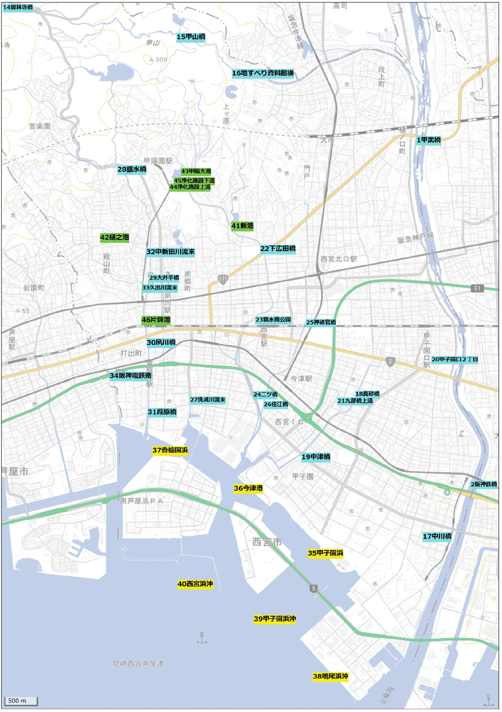
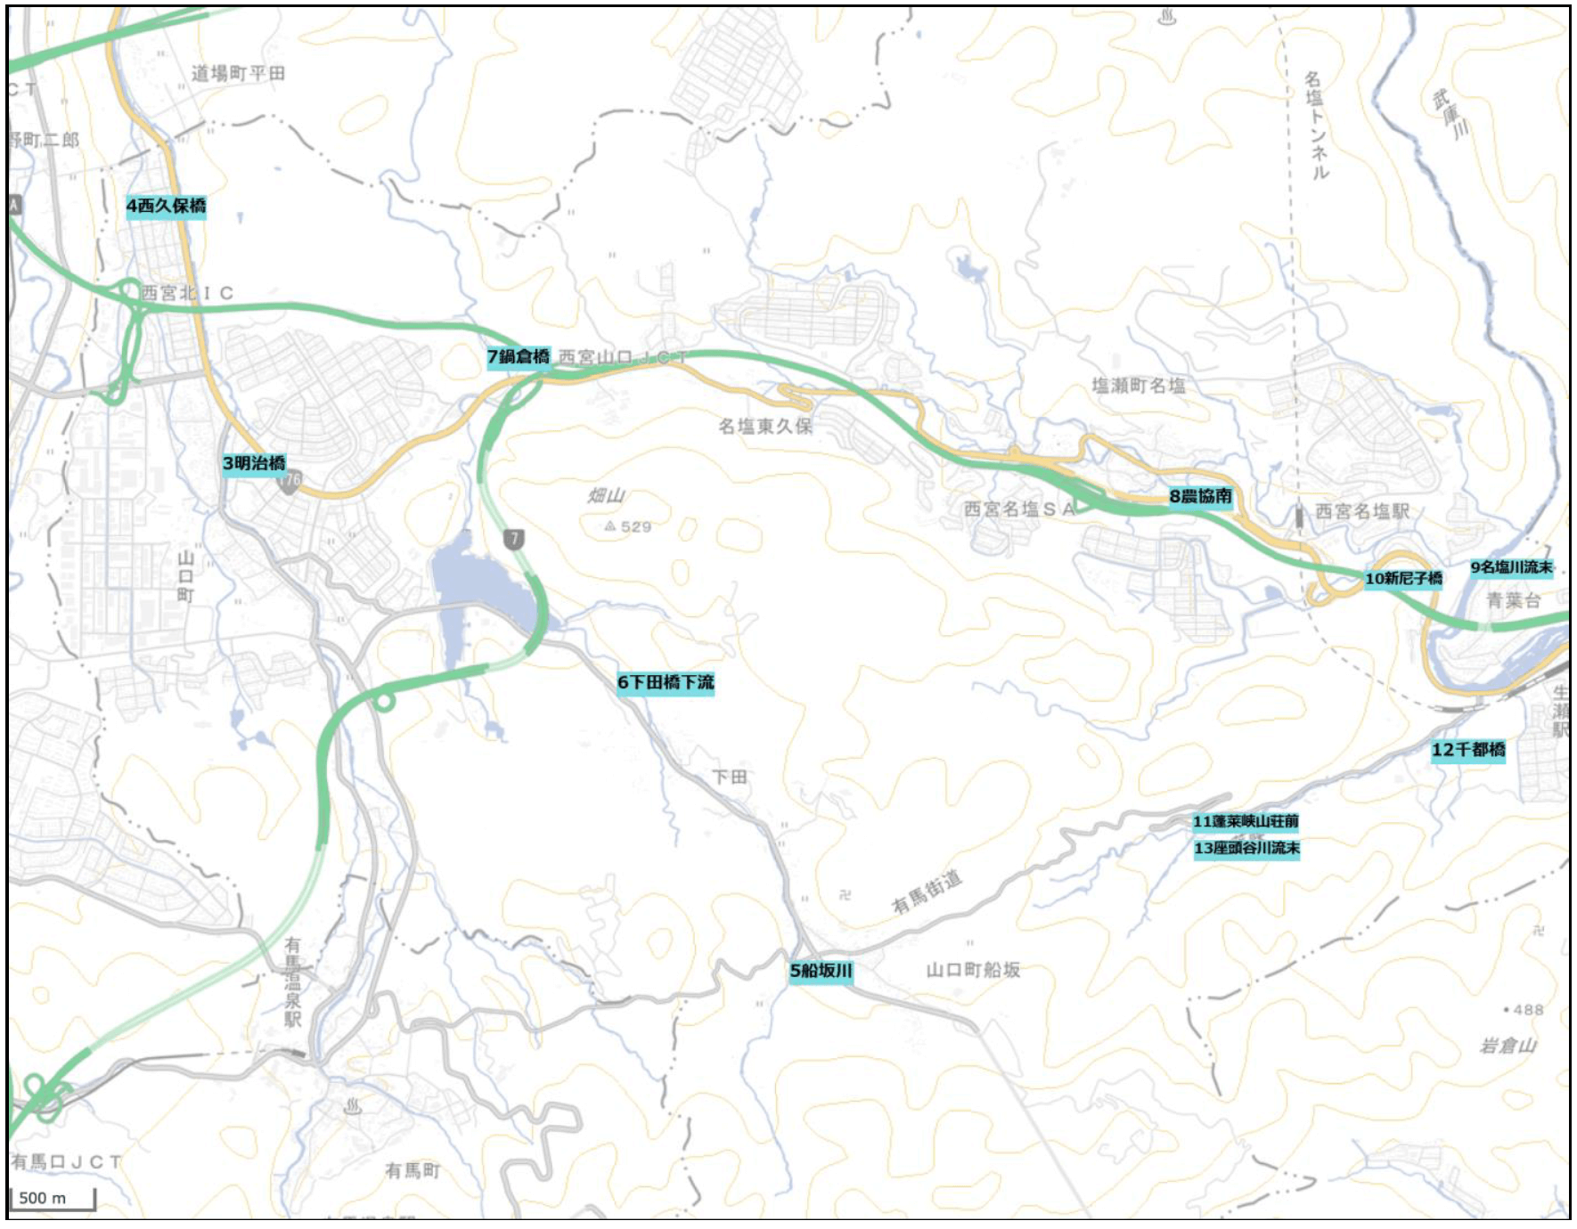
定量下限値未満は「＜」を用いて表記している。
調査地点欄内にある数字は、調査地点図の数字と対応している。（調査地点3～13は調査地点図（北部）に掲載。）
 |  |  |  |  |  |  |  |  |  |  |  |  |  |  |  |  |  | （令和6年度）

調 査 地 点 |  |  | 水素ｲｵﾝ 濃度(pH) |  |  | 溶存酸素量 (DO : ㎎/L) |  |  | 生物化学的 酸素要求量 (BOD : mg/L) |  |  | 化学的酸素要求量 (COD : mg/L) |  |  |  | 浮遊物質量 (SS : mg/L)
 |  |  | a) |  |  | b) |  |  | c) |  |  | d) |  |  |  | e)
 |  |  | 最大 |  | 最小 | 平均 | 最大 | 最小 | 平均 | 最大 | 最小 | 平均 | 最大 | 最小 |  | 平均 | 最大 | 最小

武庫川 | 1 | 甲武橋 | 8.6 | 8.6 | 7.2 | 10 | 14 | 8.5 | 1.2 | 2.1 | 0.5 | 4.2 | 6.2 | 3.4 |  | 3 | 5 | <1
 | 2 | 阪神鉄橋 | 8.6 |  | 7.6 | 10 | 13 | 7.9 | 1.2 | 1.8 | 0.8 | 4.2 | 5.2 | 3.2 |  | 9 | 20 | 2
有馬川 | 3 | 明治橋 | 8.1 |  | 7.0 | 10 | 14 | 6.9 | 0.7 | 0.9 | <0.5 | 2.2 | 3.0 | 1.2 |  | 1 | 3 | <1
西川 | 4 | 西久保橋 | 8.6 |  | 7.0 | 11 | 13 | 9.5 | 1.0 | 1.3 | 0.5 | 3.9 | 5.3 | 2.7 |  | 5 | 14 | <1
船坂川 | 5 | 船坂橋 | 7.9 |  | 7.4 | 11 | 15 | 7.5 | 0.7 | 1.0 | <0.5 | 1.3 | 2.1 | 0.6 |  | 1 | 2 | <1
 | 6 | 下田橋下流 | 7.7 |  | 7.3 | 10 | 13 | 7.4 | 0.6 | 0.7 | <0.5 | 1.7 | 2.1 | 1.1 |  | 1 | 2 | <1
 | 7 | 鍋倉橋 | 8.1 |  | 7.3 | 11 | 14 | 8.2 | 0.7 | 1.1 | <0.5 | 3.8 | 4.9 | 3.2 |  | 3 | 8 | <1
名塩川 | 8 | 農協南 | 8.8 |  | 7.9 | 12 | 15 | 9.7 | 0.7 | 0.9 | 0.5 | 3.1 | 3.9 | 2.5 |  | 1 | 2 | <1
 | 9 | 流末 | 8.4 |  | 7.2 | 11 | 15 | 7.1 | 0.5 | 0.7 | <0.5 | 2.6 | 3.6 | 1.8 |  | 3 | 9 | <1
尼子谷川 | 10 | 新尼子橋 | 8.3 |  | 8.0 | 11 | 15 | 8.3 | 0.6 | 0.7 | <0.5 | 2.3 | 2.7 | 1.8 |  | 2 | 3 | 1
太多田川 | 11 | 蓬莱峡山荘前 | 7.8 |  | 7.4 | 11 | 13 | 9.2 | 0.7 | 0.9 | <0.5 | 1.7 | 2.3 | 1.0 |  | 6 | 12 | 4
 | 12 | 千都橋 | 8.1 |  | 7.2 | 11 | 16 | 7.4 | 0.5 | 0.7 | <0.5 | 1.3 | 2.1 | 0.9 |  | 3 | 7 | <1
座頭谷川 | 13 | 流末 | 7.7 |  | 7.3 | 12 | 14 | 9.1 | 0.6 | 0.7 | <0.5 | 0.9 | 1.4 | 0.5 |  | 2 | 3 | <1
仁川 | 14 | 鷲林寺橋 | 8.0 |  | 7.5 | 10 | 12 | 9.3 | 0.8 | 1.1 | 0.6 | 1.3 | 1.6 | 1.1 |  | <1 | <1 | <1
 | 15 | 甲山橋 | 8.3 |  | 7.4 | 10 | 13 | 8.1 | 0.9 | 1.7 | <0.5 | 2.8 | 3.6 | 1.8 |  | 2 | 4 | 1
 | 16 | 地すべり資料館横 | 7.8 |  | 7.4 | 11 | 13 | 9.5 | 1.0 | 1.5 | 0.6 | 3.0 | 3.3 | 2.6 |  | 2 | 4 | <1
鳴尾新川 | 17 | 中川橋 | 7.4 |  | 7.1 | 9.1 | 10 | 8.0 | 1.4 | 1.9 | 0.8 | 3.8 | 4.2 | 3.3 |  | 10 | 16 | 4
新川 | 18 | 真砂橋 | 7.6 |  | 7.1 | 9.0 | 10 | 7.9 | 1.2 | 2.2 | 0.7 | 3.6 | 3.9 | 3.0 |  | 2 | 5 | <1
 | 19 | 中津橋 | 8.1 |  | 6.9 | 7.7 | 12 | 5.1 | 1.5 | 3.1 | 0.8 | 3.7 | 6.0 | 2.2 |  | 2 | 5 | <1
新堀川 | 20 | 甲子園口２丁目 | 9.2 |  | 7.9 | 13 | 16 | 9.7 | 1.0 | 1.1 | 0.7 | 3.9 | 4.5 | 3.1 |  | 7 | 21 | 1
野田川 | 21 | 九郎橋上流 | 7.8 |  | 7.6 | 7.1 | 8.5 | 5.4 | 1.2 | 2.1 | 0.6 | 4.8 | 6.1 | 3.8 |  | 2 | 3 | <1
東川 | 22 | 下広田橋 | 9.2 |  | 7.4 | 12 | 14 | 8.4 | 1.8 | 2.7 | 1.4 | 4.7 | 5.9 | 2.7 |  | 5 | 9 | 1
 | 23 | 親水南公園 | 9.0 |  | 7.4 | 12 | 14 | 8.5 | 1.8 | 2.7 | 1.1 | 5.0 | 7.3 | 3.8 |  | 4 | 6 | 1
 | 24 | 二ツ橋 | 7.9 |  | 7.2 | 8.4 | 11 | 5.0 | 1.3 | 1.4 | 0.9 | 4.8 | 5.2 | 4.3 |  | 3 | 5 | <1
津門川 | 25 | 神祇官橋 | 8.6 |  | 7.5 | 10 | 12 | 9.0 | 0.7 | 1.2 | 0.5 | 2.6 | 4.1 | 1.6 |  | 2 | 4 | 1
 | 26 | 住江橋 | 7.7 |  | 7.1 | 8.4 | 10 | 6.1 | 0.8 | 1.0 | <0.5 | 3.0 | 3.4 | 2.4 |  | 2 | 3 | 1
洗戎川 | 27 | 流末 | 7.5 |  | 7.3 | 7.9 | 9.2 | 7.3 | 0.9 | 1.4 | 0.5 | 2.7 | 3.4 | 2.2 |  | 1 | 2 | <1
夙川 | 28 | 銀水橋 | 7.7 |  | 7.2 | 11 | 15 | 8.6 | 0.8 | 1.1 | 0.5 | 2.5 | 3.3 | 1.8 |  | 2 | 3 | <1
 | 29 | 大井手橋 | 7.7 |  | 7.2 | 11 | 13 | 9.5 | 0.9 | 1.6 | <0.5 | 1.9 | 2.2 | 1.3 |  | 1 | 1 | <1
 | 30 | 夙川橋 | 8.4 |  | 7.3 | 11 | 14 | 6.4 | 0.8 | 1.1 | <0.5 | 2.4 | 4.0 | 1.6 |  | 1 | 2 | <1
 | 31 | 葭原橋 | 8.2 |  | 7.6 | 10 | 13 | 7.2 | 1.0 | 1.6 | <0.5 | 2.5 | 3.8 | 1.6 |  | 1 | 1 | <1
中新田川 | 32 | 流末 | 9.3 |  | 8.0 | 11 | 14 | 8.4 | 0.9 | 1.1 | 0.6 | 2.2 | 2.5 | 1.9 |  | 1 | 1 | <1 |  | 国土地理院発行の地理院地図に調査地点を追記して掲載している。
久出川 | 33 | 流末 | 9.0 |  | 8.0 | 12 | 14 | 10 | 0.9 | 1.1 | 0.7 | 2.7 | 3.3 | 2.3 |  | 1 | 2 | 1
堀切川 | 34 | 阪神電鉄南 | 8.3 |  | 7.7 | 8.4 | 12 | 6.6 | 1.4 | 1.9 | 0.8 | 4.1 | 4.6 | 3.6 |  | 4 | 7 | <1
大阪湾 | 35 | 甲子園浜 | 8.6 |  | 7.8 | 12 | 18 | 9.2 |  |  |  | 4.9 | 7.6 | 2.3 |  | 3 | 10 | <1
 | 36 | 今津港 | 8.7 |  | 7.8 | 12 | 18 | 8.3 |  |  |  | 4.5 | 6.9 | 2.9 |  | 3 | 8 | <1
 | 37 | 香櫨園浜 | 8.8 |  | 7.9 | 12 | 19 | 7.9 |  |  |  | 4.9 | 8.4 | 2.4 |  | 3 | 8 | <1
 | 38 | 鳴尾浜沖 | 8.8 |  | 7.7 | 13 | 18 | 8.7 |  |  |  | 4.7 | 7.1 | 2.3 |  | 4 | 8 | <1
 | 39 | 甲子園浜沖 | 8.9 |  | 8.0 | 12 | 19 | 9.5 |  |  |  | 4.5 | 7.1 | 2.7 |  | 3 | 7 | <1
 | 40 | 西宮浜沖 | 8.9 |  | 8.0 | 13 | 18 | 8.9 |  |  |  | 4.9 | 7.6 | 2.2 |  | 4 | 9 | <1
ため池 | 41 | 新池放流口 | 9.1 |  | 8.8 | 12 | 15 | 10 | 3.4 | 4.0 | 2.9 | 7.3 | 10 | 6.3 |  | 9 | 12 | 6
 | 42 | 樋之池放流口 | 8.0 |  | 7.5 | 9.1 | 12 | 7.1 | 5.0 | 10 | 2.7 | 7.5 | 10 | 5.5 |  | 7 | 12 | 5
 | 43 | 甲陽大池放流口 | 7.9 |  | 7.4 | 8.5 | 10 | 6.6 | 2.4 | 2.9 | 2.0 | 6.4 | 9.1 | 4.8 |  | 9 | 12 | 8
 | 44 | 甲陽大池礫間浄化施設上流 | 9.5 |  | 8.5 | 11 | 13 | 10 | 1.8 | 2.7 | 1.0 | 3.4 | 3.8 | 3.1 |  | 3 | 5 | <1
 | 45 | 甲陽大池礫間浄化施設下流 | 8.1 |  | 8.0 | 8.4 | 8.6 | 8.3 | 0.7 | 0.9 | 0.6 | 2.5 | 2.7 | 2.4 |  | 2 | 3 | 2
 | 46 | 片鉾池 | 8.2 |  | 7.5 | 9.6 | 10 | 8.9 | 5.1 | 11 | 2.7 | 9.7 | 17 | 6.9 |  | 18 | 33 | 10

注 a) 水の酸性とアルカリ性の度合いを表す指標で、ｐＨが７のときに中性、７を超えるとアルカリ性、７未満では酸性を示す。河川や
海域では、夏季などに植物プランクトンによる光合成が盛んになり、溶存酸素量が増えるため見かけ上ｐＨが大きくなる（アルカ
リ性になる）ことがある。また、海水中には塩類が溶けているためアルカリ性になっている。
b) 水中に溶け込んでいる酸素の量。溶存酸素量が少なくなると、魚介類などの水生生物のへい死を招く。清浄な水域ではほぼ飽和値
に達しているが、汚濁が進んで水中の有機物が増えると、好気性微生物によって有機物の分解が起き、多量の酸素が消費されるの
で溶存酸素量が減少する（汚濁が進むほど数値は小さくなる）。植物プランクトンは冬季よりも夏季に盛んに光合成を行っている
が、酸素は水温の低い冬季には溶けやすく、水温の高い夏季には溶けにくい。
c) 水中の有機物が好気性微生物により、酸化分解されるときに消費される酸素の量で、河川の有機汚濁を測る代表的な指標であり、
汚濁が進むほど数値が大きくなる。（海域ではプランクトンが元々豊かに存在しており、分析対象外）
d) 水中の有機物を酸化剤で分解する際に消費される酸化剤の量を酸素の量に換算したもので、ＢＯＤとともに有機汚濁を測る代表的
な指標であり、海域や湖沼の水質汚濁状況の評価に用いられる。（汚濁が進むほど数値は大きくなる）
e) 水中に浮遊または懸濁している直径が２ｍｍ以下の不溶解性物質のことで、魚類のえらを詰まらせてへい死させることがある。
浮遊物質が多くなる（数値が大きくなる）ほど、透視度・透明度等、外観が悪くなる。
※ 海域について、pHとDOは表層（水深0.5m）における値を、ＣＯＤ及びＳＳについては表層と水深２ｍの試料を等量混合して分析した |  |  |  |  |  |  |  |  |  |  |  |  |  |  |  |  |  |  | 国土地理院発行の地理院地図に調査地点を追記して掲載している。
値をそれぞれ記載している。
資料 市環境保全課 |  |  |  |  |  |  |  |  |  |  |  |  |  |  |  | ＜目次に戻る＞

